F2
TAO | GEOcanonico | GEOvar
0.25 | 333487.44 | 575034.2
0.5 | 81147.56 | 172195.4
0.75 | 23673 | 55287.96
1 | 12809.68 | 22225.32
1.25 | 14585.48 | 11846.64
1.5 | 22104.68 | 8328.84
1.75 | 37713 | 10574.2
2 | 68387.8 | 13576.16
2.25 | 136484.92 | 29569.28
2.5 | 453956.36 | 35370.4
2.75 | 1192734.4 | 62964.72
3 | 1793141.48 | 89706.76

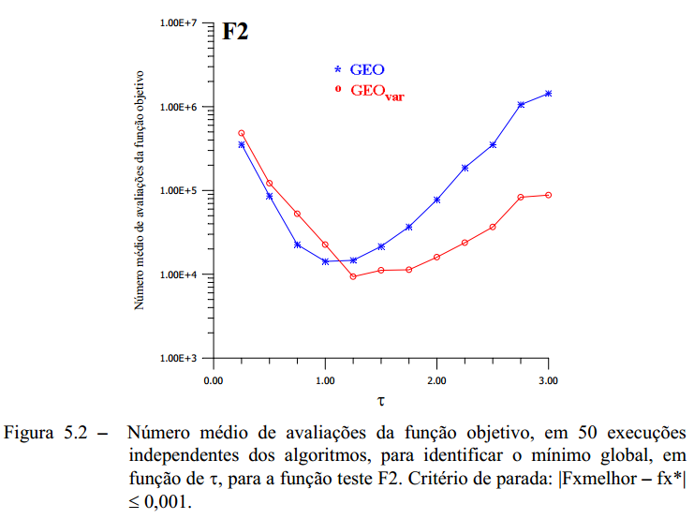

 | ===> TAO: 2.75 | GEOcan / GEOvar

F3
TAO | GEOcanonico | GEOvar
0.25 | 407229.9 | 1190334.2 | 407229.9 | 1190334.2 | 599219.5 | 1007776
0.5 | 13426.6 | 30944.1 | 13426.6 | 30944.1 | 12039.5 | 41203.8
0.75 | 3259.3 | 3690.5 | 3259.3 | 3690.5 | 3480.4 | 4417.6
1 | 1490.5 | 1356.3 | 1490.5 | 1356.3 | 1624.7 | 1156.1
1.25 | 1087.9 | 719.4 | 1087.9 | 719.4 | 1123.1 | 745.8
1.5 | 898.7 | 437.8 | 898.7 | 437.8 | 861.3 | 478.5
1.75 | 737 | 339.9 | 737 | 339.9 | 1057.1 | 337.7
2 | 640.2 | 312.4 | 640.2 | 312.4 | 632.5 | 308
2.25 | 1049.4 | 243.1 | 1049.4 | 243.1 | 1111 | 234.3
2.5 | 977.9 | 225.5 | 977.9 | 225.5 | 3615.7 | 237.6
2.75 | 4291.1 | 209 | 4291.1 | 209 | 696.3 | 209
3 | 8870.4 | 211.2 | 8870.4 | 211.2 | 5148 | 204.6
3.5 | 4231.7 | 190.3 | 4231.7 | 190.3 | 7910.1 | 194.7
4 | 32795.4 | 185.9 | 32795.4 | 185.9 | 427114.6 | 188.1
4.5 | 357093 | 176 | 357093 | 176 | 10538 | 184.8
5 | 739318.8 | 185.9 |  |  | 206962.8 | 178.2
6 |  |  |  |  | 2432298 | 182.6
7 |  |  |  |  | 947907.4 | 171.6

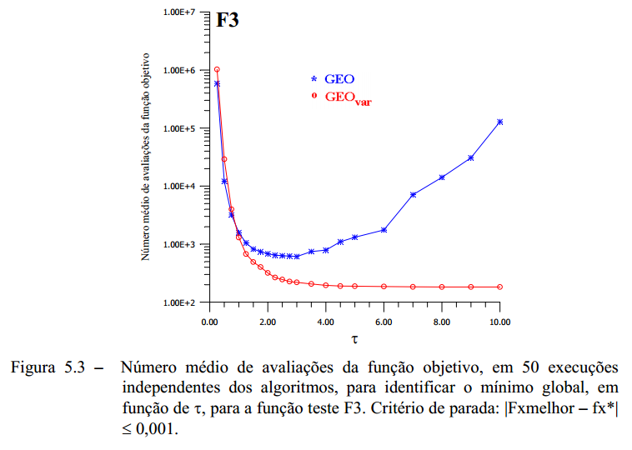
 | GEOcanonico | GEOvar
0.25 | 407229.9 | 1190334.2
0.5 | 13426.6 | 30944.1
0.75 | 3259.3 | 3690.5
1 | 1490.5 | 1356.3
1.25 | 1087.9 | 719.4
1.5 | 898.7 | 437.8
1.75 | 737 | 339.9
2 | 640.2 | 312.4
2.25 | 1049.4 | 243.1
2.5 | 977.9 | 225.5
2.75 | 4291.1 | 209
3 | 8870.4 | 211.2
3.5 | 4231.7 | 190.3
4 | 32795.4 | 185.9
4.5 | 357093 | 176
5 | 739318.8 | 185.9
6
7

F5
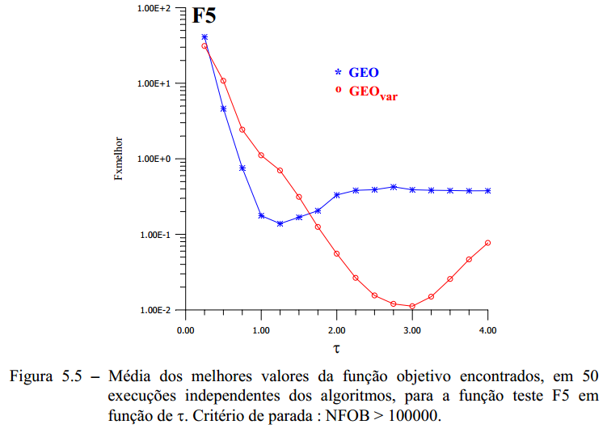
TAO | GEOcanonico | GEOvar
0.25 | 34.240368001 | 33.295689257
0.5 | 5.0533024127 | 10.919389799
0.75 | 0.73570442823 | 2.446243562
1 | 0.16286927552 | 1.0981034076
1.25 | 0.1450336848 | 0.66222659188
1.5 | 0.15095436319 | 0.33039311398
1.75 | 0.19841216398 | 0.10465594422
2 | 0.31343222347 | 0.059620792441
2.25 | 0.33332461671 | 0.02736121112
2.5 | 0.35833767888 | 0.016079943202
2.75 | 0.44699970671 | 0.013072360006
3 | 0.3796845753 | 0.01609040063
3.25 | 0.32457500139 | 0.017105203208
3.5 | 0.31515431099 | 0.026291454183
3.75 | 0.38176145758 | 0.047154548536
4 | 0.34580235829 | 0.048335537915

F2_melhorTAO
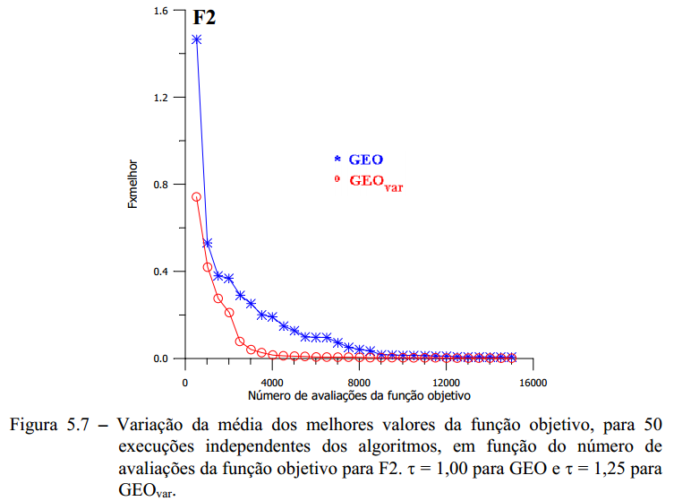
NFOB | GEOcanonico | GEOvar
500 | 1.457937685 | 1.456476612
1000 | 1.193251543 | 0.488538650
1500 | 0.991511859 | 0.218107854
2000 | 0.636427502 | 0.165943012
2500 | 0.386648487 | 0.139748079
3000 | 0.242309763 | 0.089261805
3500 | 0.228401300 | 0.076372157
4000 | 0.188785175 | 0.053949523
4500 | 0.168765634 | 0.052831405
5000 | 0.155608249 | 0.046217620
5500 | 0.145956209 | 0.043277162
6000 | 0.122227500 | 0.043059239
6500 | 0.119971365 | 0.042924045
7000 | 0.098769535 | 0.008783036
7500 | 0.070521890 | 0.008472312
8000 | 0.050197231 | 0.006297475
8500 | 0.050184044 | 0.004085516
9000 | 0.032884103 | 0.003940653
9500 | 0.018365062 | 0.003764100
10000 | 0.018203083 | 0.002853897
10500 | 0.014285135 | 0.002282243
11000 | 0.012958211 | 0.002236908
11500 | 0.012903387 | 0.001318330
12000 | 0.012879095 | 0.001313194
12500 | 0.012700918 | 0.001240506
13000 | 0.012594060 | 0.001143190
13500 | 0.012307322 | 0.001102925
14000 | 0.012051107 | 0.001083835
14500 | 0.011956899 | 0.001073680
15000 | 0.011595276 | 0.001073224

F3_melhorTAO
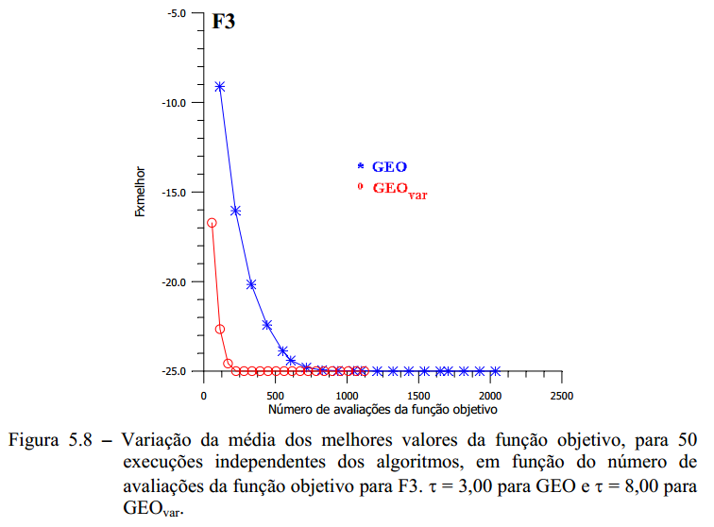
NFOB | GEOcanonico | GEOvar
100 | -9.7 | -22.6
200 | -16.36 | -24.98
300 | -20.2 | -25
400 | -22.42 | -25
500 | -23.84 | -25
600 | -24.2 | -25
700 | -24.78 | -25
800 | -24.9 | -25
900 | -24.9 | -25
1000 | -24.9 | -25
1100 | -24.9 | -25
1200 | -24.9 | -25
1300 | -24.9 | -25
1400 | -24.9 | -25
1500 | -24.9 | -25
1600 | -24.9 | -25
1700 | -24.9 | -25
1800 | -24.9 | -25
1900 | -24.9 | -25
2000 | -24.9 | -25
2100 | -24.9 | -25
2200 | -24.9 | -25

F5_melhorTAO
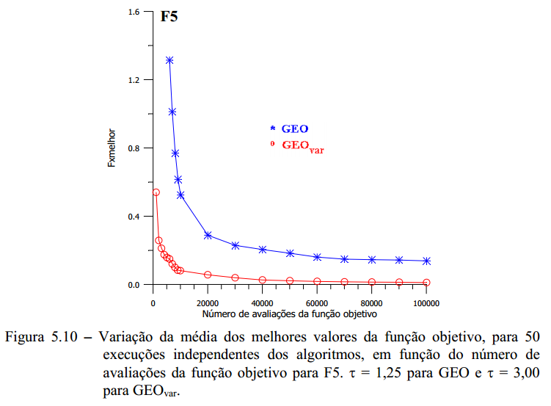
NFOB | GEOcanonico | GEOvar
250 | 203.40909349 | 10.133489641
500 | 142.25782106 | 1.3677890729
750 | 103.64145067 | 0.89283103097
1000 | 73.768775984 | 0.5696308765
1500 | 44.780726945 | 0.3540646341
2000 | 24.31709793 | 0.26392243336
3000 | 8.1144950834 | 0.23055850451
4000 | 3.160425932 | 0.20156659965
5000 | 1.8303720369 | 0.1785932013
6000 | 1.1457064999 | 0.15289881828
7000 | 0.82803212459 | 0.12355826624
8000 | 0.68613008469 | 0.10475852459
9000 | 0.52954770801 | 0.10384686559
10000 | 0.4652143598 | 0.10347155014
15000 | 0.29659667575 | 0.084842481108
20000 | 0.27116846317 | 0.057177506691
25000 | 0.24624952276 | 0.046333219298
30000 | 0.21983670075 | 0.041720340323
40000 | 0.19651331606 | 0.027871112227
50000 | 0.17776000121 | 0.019423722652
60000 | 0.16864648428 | 0.017730011666
70000 | 0.15902964705 | 0.014773871915
80000 | 0.15126523818 | 0.014470077607
90000 | 0.13933378294 | 0.013612258978
100000 | 0.13595088288 | 0.012595501993

